상품제안서
뽑아쓰는 키친타올 (칼라인쇄) | 상품코드: S25809

 |  |  |  |  |  | 02-713-8555 | www.synergygift.co.kr
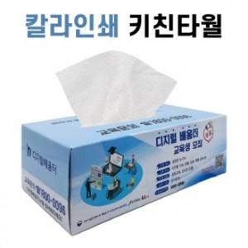 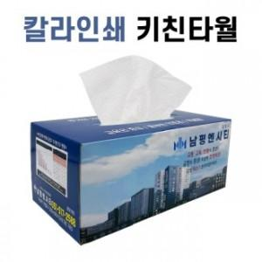 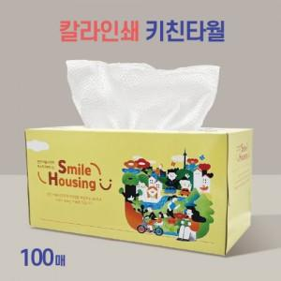

【상세/제작정보】 | <p><span style="font-size: 12pt;">* 천단위로 주문 가능(천단위 아닐시 로쓰비 발생합니다. 가격문의요망)</span></p><p>&nbsp;</p><p><span style="font-size: 12pt;">* 택배비 별도입니다. (박스당 5,500원)</span></p><p>&nbsp;</p><p>&nbsp;</p>

【인쇄/포장옵션】 | 풀칼라 / 포장불가능

【공급단가】 | 수량 | 1,000~ | 2,000~ | 3,000~ | 5,000~
*VAT별도 | 50매 | 1,260원 | 1,110원 | 960원 | 860원
 | 70매 | 1,300원 | 1,150원 | 1,000원 | 900원
 | 100매 | 1,360원 | 1,210원 | 1,060원 | 960원

【상품 URL】 | https://www.synergygift.co.kr:443/src/goods_detail.php?gdno=25809

